Tabelle1
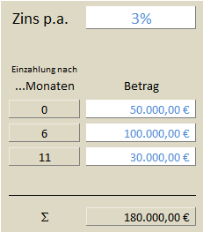
Nominalzins p.a. | 3% |  |  |  | Effektivzins PAngV | 3.04160% | 3.04545%

$$1+X\%={(1+0,25\%)}^{12}$$
$$1+X\%=\exp\left(3\%\right)$$
Einzahlungen nach |  |  | 0.25% |  |  | monatl | stetig
… Monaten |  | Linear | monatl. | stetig

0 | 50,000.00 € | 51,500.00 € | 51,520.80 € | 51,522.73 € |  | 51,520.80 € | 51,522.73 €

6 | 100,000.00 € | 101,500.00 € | 101,509.41 € | 101,511.31 € |  | 101,509.41 € | 101,511.31 €

11 | 30,000.00 € | 30,075.00 € | 30,075.00 € | 30,075.09 € |  | 30,075.00 € | 30,075.09 €

Endkapital |  | 183,075.00 € | 183,105.21 € | 183,109.13 € |  | 183,105.20 € | 183,109.13 €
Zinsen |  | 3,075.00 € | 3,105.21 € | 3,109.13 €

